Hoja1
Dir: Colquiri, Plaza Incalacaya, Prov. Inquisivi), La Paz -Bolivia
Telf: 68350816- 68350817
www.colquiri.gob.bo
 |  |  | CORPORACIÓN MINERA DE BOLIVIA EMPRESA MINERA COLQUIRI UNIDAD DE ADQUISICIONES
 |  |  |  |  |  |  |  |  | REGISTRO
 |  |  |  |  |  |  |  |  | REG-ADQ-001-A
 |  |  |  |  |  |  |  |  | REV-0000
 |  | N° CD-398/2024
CLQ-24-CD-398/2024 ADQUISICION DE ESCALERAS DE MADERA, TABLAS DE MADERA Y 2 TIPOS DE TARUGO DE MADERA

 | Fecha lÍmite de presentaccion de propuestas |  |  | 4 de Abril de 2024, Horas: 14:30

 | Encargado de atender consultas |  |  | Cristhian Villegas |  |  | e-mail: | rvillegas@colquiri.gob.bo

PRESENTACIÓN DE PROPUESTA

 | 1.-IDENTIFICACION DEL PROPONENTE

 | DATOS GENERALES DEL PROPONENTE

 |  | NOMBRE DE LA EMPRESA:

 |  | RAZON SOCIAL:

 |  | REPRESENTANTE LEGAL:

 |  | NÚMERO DE IDENTIFICACIÓN TRIBUTARIA: (VALIDO Y ACTIVO).

 |  | DOMICILIO:

 |  | CIUDAD-PAIS:

 |  | TELEFONO FIJO:

 |  | TELEFONO MOVIL:

 |  | CORREO ELECTRONICO:

 | *Documentación adjunta Cedula de Identidad del Representante Legal o Propietario, Certificado de Actualización de Matricula de Comercio (SEPREC), Número de Identificación tributaria (NIT). (Todo en copia simple).
 | (La presentación de la documentación detallada es OBLIGATORIA)

 | CONDICIONES:
 | a) Declaro que la información proporcionada es veridica y podra ser comprobada con los originales en cualquier momeno del proceso, asi como posteriormente al mismo.
 | b) En caso de ser adjudicado, se constituira la nota de aceptación, compromiso obligatorio hasta la formalización de la contratación mediante Notificación de Adjudicación y porterior Orden de Compra/Servicios ó contrato.
 | c) Declaro no tener conflicto de intereses para el presente proceso de adquisición de bienes o servicios.
 | d) Declaro, que como proponente, no me encuentro en las causas de impedimento, establecidos en el D.S. 0181, RE-SABS EPNE COMIBOL, para participar en los procesos de contratación de bienes y servicios.
 | e) Declaro en caso de ser adjudicado presentar Certificado de No Adeudo de Empleadores por Contribuciones al Seguro Social Obligatorio de Largo Plazo y al Sistema Integral de Pensiones, excepto personas naturales.
 | f) Declaro en caso de ser adjudicado presentar Certificado RUPE vigente para el proceso de contratación (Solo para MONTOS mayores a 20,000.00 Bs.).
 | g) Declaro en caso de ser adjudicado presentar CERTIFICADO DE SOLVENCIA FISCAL EMITIDA POR LA CONTRALORÍA GENERAL DEL ESTADO
 | h) Declaro en caso de ser adjudicado presentar GARANTIA A PRIMER REQUERIMIENTO (Para montos mayores a Bs. 20,000,00)
 | i) Declaro en caso de ser adjudicado presentar documentos mercantiles y otros documentos que la Empresa Minera Colquiri solicite.
 | * Para proponentes internacionales presentar documentos de acreditación de existencia legal de su pais de origen, los incisos e), g) y f) no son obligatorios.

(Firma del proponente) (Nombre completo del proponente o representante legal)

2.PROPUESTA ECONOMICA Y ESPECIFICACIONES TECNICAS- ECONOMICAS
Método de Selección y Adjudicación: |  |  |  | CALIDAD
Forma de Adjudicación: |  |  |  | Por Item

DATOS COMPLETADOS POR LA ENTIDAD CONVOCANTE |  |  |  |  | PROPUESTA (A SER COMPLETADA POR EL PROPONENTE)
Item | Cant. | Unidad | DESCRIPCION DEL BIEN O SERVICIO | CARACTERISTICAS TECNICAS | CARACTERISTICA PROPUESTA (**) |  | Marca/Mod. | Pais de Origen | Precio Unit. Bs. | Precio Total Bs.
1 | 80 | PZA | ESCALERA DE MADERA | 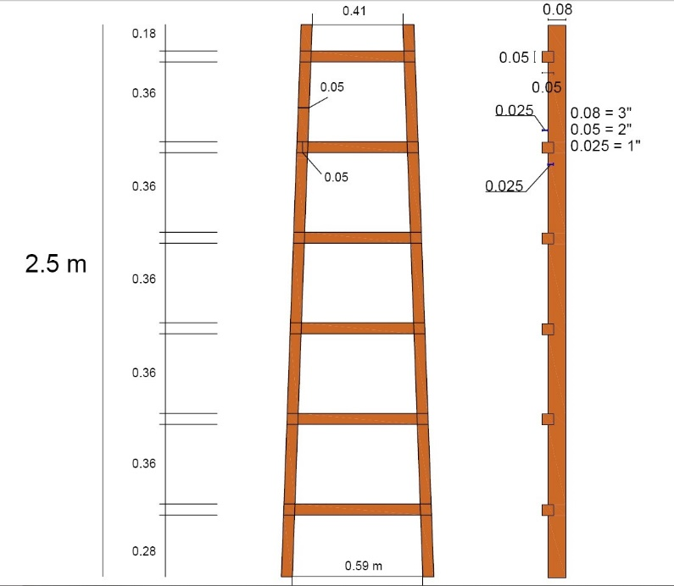 Todas las escaleras tienen que ser resistentes a carga de trabajo mayor a 113 kg (uso industrial) y no exceder de 2.5 metros, madera semi dura de fácil manejo. |  |  |  |  |  | -
2 | 40 | PZA | TABLA DE MADERA | Tabla de madera de 3 metros de largo, por 0,35 cm. de Ancho y 2 pulgadas de espesor, para andamio , madera Ochoo o similar, resistentes y de facil transporte. Todas las tablas tienen deben ser resistentes a una carga mayor a 100 kg. Manejables |  |  |  |  |  | -
3 | 3,000 | PZA | TARUGO DE MADERA TIPO 1 | De 2” de largo, madera semi dura pino o eucalipto, no deben ser de madera blanda. |  |  |  |  |  | -
4 | 3,000 | PZA | TARUGO DE MADERA TIPO 2 | De 2” de largo, madera semi dura pino o eucalipto, no deben ser de madera blanda. |  |  |  |  |  | -
TOTAL PROPUESTA (numeral) (SOLO CON DOS DECIMALES) |  |  |  |  |  |  |  |  |  | -
(literal)
(*)El proponente por ningun motivo podra modificar ni alterar la columna de caracteristicas solicitadas por la Empresa Minera Colquiri.
(**) El proponente podrá ofertar características superiores a las solicitadas en el presente Formulario, que mejoren la calidad de (l)(los) bien (es) ofertados, siempre que estas características fuesen beneficiosas para la empresa y/o no afecten para el fin que fue requerido los bienes.
3. OTROS:
TODAS LAS PROPUESTAS DEBERÁN SER ENTREGADAS EN SOBRE CERRADO Y EN EL PLAZO ESTABLECIDO EN LAS SIGUIENTE DIRECCION, DEBIDAMENTE, FIRMADO SELLADO Y FOLIADO: OFICINA ADQUISICIONES DE LA EMPRESA MINERA COLQUIRI, PLAZA 6 DE AGOSTO S/N, LOCALIDAD DE COLQUIRI, PROVINCIA INQUISIVI DEL DEPARTAMENTO DE LA PAZ.
TIEMPO DE GARANTIA DE BIENES Y SERVICIOS (DEBE PRESENTAR DOCUMENTO (S):
LUGAR DE ENTREGA: |  |  |  |  | ALMACENES, EMPRESA MINERA COLQUIRI PROV. INQUISIVI-LA PAZ BOLIVIA
PLAZO DE ENTREGA (SOLO EN DIAS CALENDARIOS): |  |  |  |  |  | DIAS CALENDARIO
FORMA DE PAGO (A 45 DIAS UNA VEZ REGISTRADO EN ALMACENES DE LA EMC)
VALIDEZ DE LA PROPUESTA (SOLO EN DIAS CALENDARIOS MINIMO 60 DIAS)
CONDICIONES:
a) Declaro haber examinado los formularios detalladamente para la presentación de ofertas, aceptando sin reservas todas las estipulaciones de dichos documentos y la adhesión al texto del Contrato/Orden Servicio/Orden de Compra.
b) Declaro que en caso de que se requiera para fines de adjudicación completare con otra información como ser documentos que certifiquen la calidad y la procedencia de los bienes o servicios ofertados u otros que se me soliciten.

OBSERVACIONES :

FECHA DE PROPUESTA: ………………………..……………………………………..

(Firma del proponente) (Nombre completo del proponente o representante legal)

